Завтраки
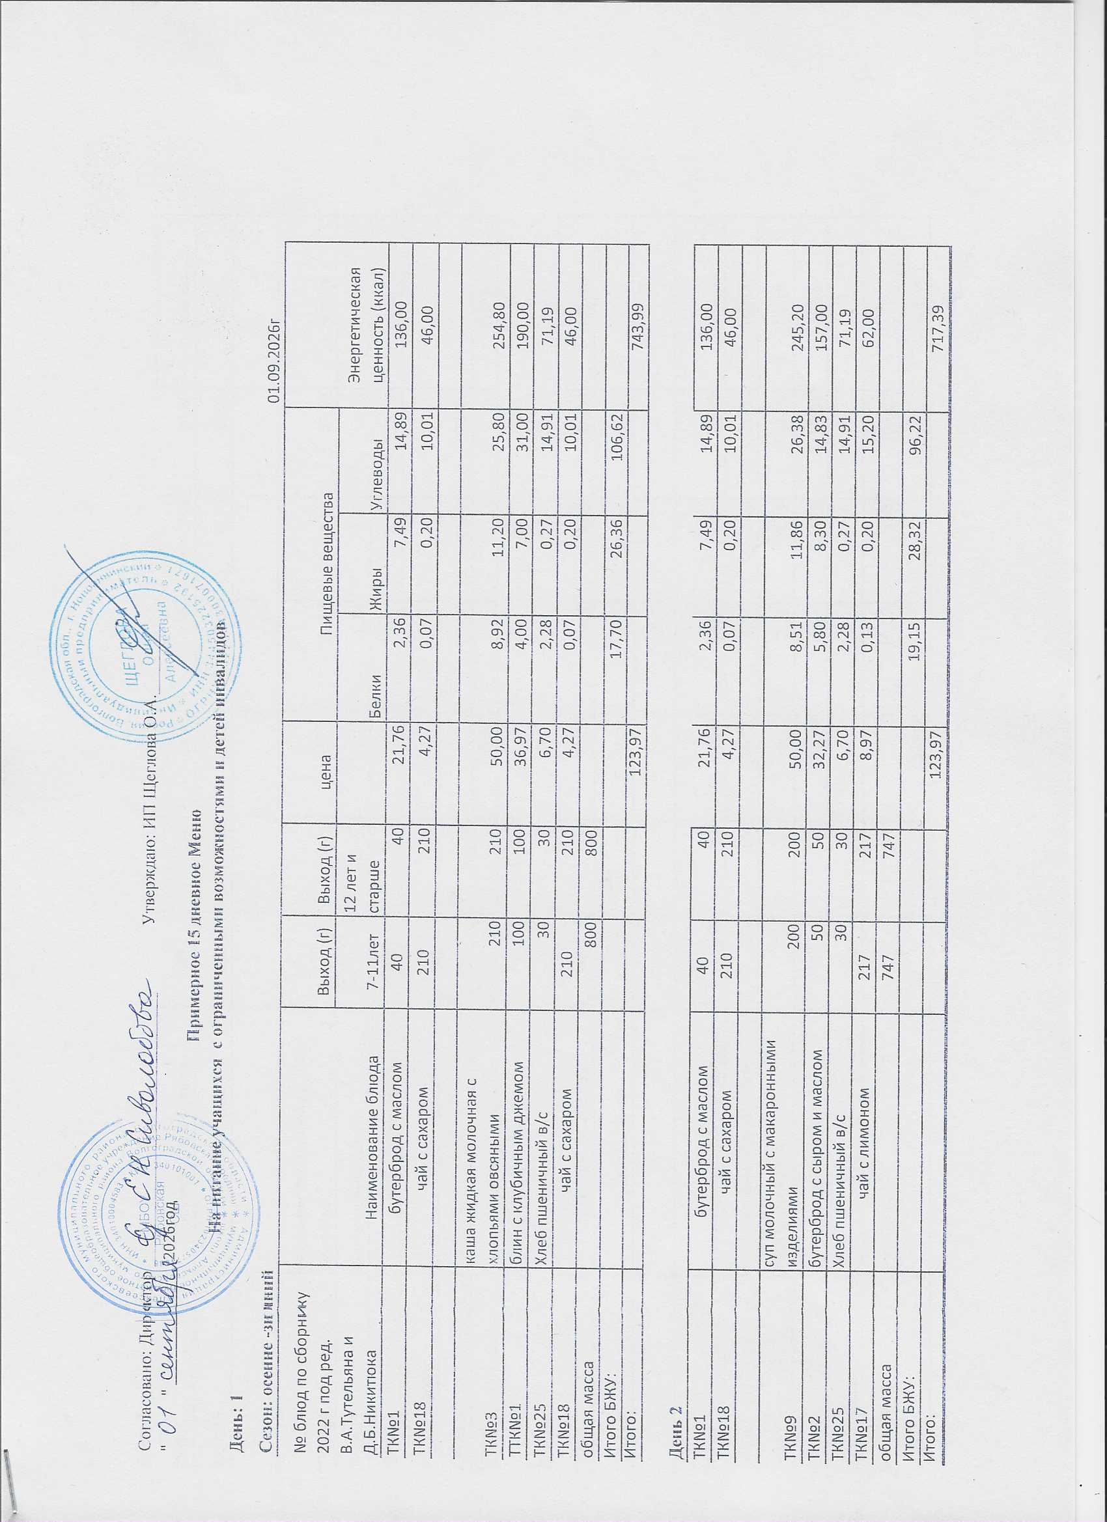
Согласовано: Директор _______________________________ Утверждаю: ИП Щеглова О.А.________
" " _____________ | 2026год
Примерное 15 дневное Меню
На питание учащихся с ограниченными возможностями и детей инвалидов
День: 1
Сезон: осенне -зимний |  |  |  |  |  |  |  |  | 01.09.2026г
№ блюд по сборнику 2022 г под ред. В.А.Тутельяна и Д.Б.Никитюка | Наименование блюда | Выход (г) | Выход (г) | цена | Пищевые вещества |  |  | Энергетическая ценность (ккал)
 |  | 7-11лет | 12 лет и старше |  | Белки | Жиры | Углеводы
ТК№1 | бутерброд с маслом | 40 | 40 | 21.76 | 2.36 | 7.49 | 14.89 |  | 136.00
ТК№18 | чай с сахаром | 210 | 210 | 4.27 | 0.07 | 0.20 | 10.01 |  | 46.00

ТК№3 | каша жидкая молочная с хлопьями овсяными | 210 | 210 | 50.00 | 8.92 | 11.20 | 25.80 | 254.80
ТТК№1 | блин с клубичным джемом | 100 | 100 | 36.97 | 4.00 | 7.00 | 31.00 | 190.00
ТК№25 | Хлеб пшеничный в/с | 30 | 30 | 6.70 | 2.28 | 0.27 | 14.91 | 71.19
ТК№18 | чай с сахаром | 210 | 210 | 4.27 | 0.07 | 0.20 | 10.01 |  | 46.00
общая масса |  | 800 | 800
Итого БЖУ: |  |  |  |  | 17.70 | 26.36 | 106.62
Итого: |  |  |  | 123.97 |  |  |  | 743.99

День 2
ТК№1 | бутерброд с маслом | 40 | 40 | 21.76 | 2.36 | 7.49 | 14.89 |  | 136.00
ТК№18 | чай с сахаром | 210 | 210 | 4.27 | 0.07 | 0.20 | 10.01 |  | 46.00

ТК№9 | суп молочный с макаронными изделиями | 200 | 200 | 50.00 | 8.51 | 11.86 | 26.38 | 245.20
ТК№2 | бутерброд с сыром и маслом | 50 | 50 | 32.27 | 5.80 | 8.30 | 14.83 | 157.00
ТК№25 | Хлеб пшеничный в/с | 30 | 30 | 6.70 | 2.28 | 0.27 | 14.91 | 71.19
ТК№17 | чай с лимоном | 217 | 217 | 8.97 | 0.13 | 0.20 | 15.20 |  | 62.00
общая масса |  | 747 | 747
Итого БЖУ: |  |  |  |  | 19.15 | 28.32 | 96.22
Итого: |  |  |  | 123.97 |  |  |  | 717.39

День 3
ТК№1 | бутерброд с маслом | 40 | 40 | 21.76 | 2.36 | 7.49 | 14.89 |  | 136.00
ТК№18 | чай с сахаром | 210 | 210 | 4.27 | 0.07 | 0.20 | 10.01 |  | 46.00

ТТК№4 | пельмени отборные п/ф и со сметаной | 200 | 200 | 86.97 | 11.72 | 13.82 | 23.58 | 301.25
ТК№25 | Хлеб пшеничный в/с | 30 | 30 | 6.70 | 2.28 | 0.27 | 14.91 | 71.19
ТК№18 | чай с сахаром | 210 | 210 | 4.27 | 0.07 | 0.20 | 10.01 |  | 46.00
общая масса |  | 690 | 690
Итого БЖУ: |  |  |  |  | 16.50 | 21.98 | 73.40
Итого: |  |  |  | 123.97 |  |  |  | 600.44

День 4
ТК№1 | бутерброд с маслом | 40 | 40 | 21.76 | 2.36 | 7.49 | 14.89 |  | 136.00
ТК№18 | чай с сахаром | 210 | 210 | 4.27 | 0.07 | 0.20 | 10.01 |  | 46.00

ТК№7 | каша жидкая молочная рисовая | 210 | 210 | 50.00 | 7.31 | 9.86 | 26.80 | 255.20
ТТК№1 | блин с клубичным джемом | 100 | 100 | 36.97 | 4.00 | 7.00 | 31.00 | 190.00
ТК№25 | Хлеб пшеничный в/с | 30 | 30 | 6.70 | 2.28 | 0.27 | 14.91 | 71.19
ТК№18 | чай с сахаром | 210 | 210 | 4.27 | 0.07 | 0.20 | 10.01 |  | 46.00
общая масса |  | 800 | 800
Итого БЖУ: |  |  |  |  | 16.09 | 25.02 | 107.62
Итого: |  |  |  | 123.97 |  |  |  | 744.39

День 5
ТК№1 | бутерброд с маслом | 40 | 40 | 21.76 | 2.36 | 7.49 | 14.89 |  | 136.00
ТК№18 | чай с сахаром | 210 | 210 | 4.27 | 0.07 | 0.20 | 10.01 |  | 46.00

ТК№14 | плов из пртцы (куриное филе) | 250 | 250 | 77.00 | 16.10 | 18.65 | 53.71 | 466.78
ТК№29 | огурец соленый | 80 | 80 | 9.97 | 0.80 | 0.20 | 1.80 | 83.20
ТК№26 | Хлеб ржаной | 30 | 30 | 6.70 | 3.96 | 0.72 | 20.52 | 99.24
ТК№18 | чай с сахаром | 210 | 210 | 4.27 | 0.07 | 0.20 | 10.01 |  | 46.00
общая масса |  | 820 | 820
Итого БЖУ: |  |  |  |  | 23.36 | 27.46 | 110.94
итого |  |  |  | 123.97 |  |  |  | 877.22

День 6
ТК№1 | бутерброд с маслом | 40 | 40 | 21.76 | 2.36 | 7.49 | 14.89 |  | 136.00
ТК№18 | чай с сахаром | 210 | 210 | 4.27 | 0.07 | 0.20 | 10.01 |  | 46.00

ТК№4 | каша жидкая молочная манная | 210 | 210 | 50.00 | 6.30 | 8.86 | 32.76 | 235.20
ТТК№1 | блин с клубичным джемом | 100 | 100 | 36.97 | 4.00 | 7.00 | 31.00 | 190.00
ТК№25 | Хлеб пшеничный в/с | 30 | 30 | 6.70 | 2.28 | 0.27 | 14.91 | 71.19
ТК№18 | чай с сахаром | 210 | 210 | 4.27 | 0.07 | 0.20 | 10.01 |  | 46.00
общая масса |  | 800 | 800
Итого БЖУ: |  |  |  |  | 15.08 | 24.02 | 113.58
Итого: |  |  |  | 123.97 |  |  |  | 724.39

День 7
ТК№1 | бутерброд с маслом | 35 | 35 | 14.10 | 2.07 | 6.60 | 13.03 |  | 119.00
ТК№18 | чай с сахаром | 210 | 210 | 4.27 | 0.07 | 0.20 | 10.01 |  | 46.00

ТК№15 | печень по-строгоновски | 100 | 100 | 75.13 | 11.06 | 8.34 | 12.57 | 220.87
ТК№11 | каша рассыпчатая гречневая | 180 | 180 | 19.50 | 4.42 | 12.80 | 47.52 | 295.20
ТК№26 | Хлеб ржаной | 30 | 30 | 6.70 | 3.96 | 0.72 | 20.52 | 99.24
ТК№18 | чай с сахаром | 210 | 210 | 4.27 | 0.07 | 0.20 | 10.01 |  | 46.00
общая масса |  | 765 | 765
Итого БЖУ: |  |  |  |  | 21.65 | 28.86 | 113.66
Итого: |  |  |  | 123.97 |  |  |  | 826.31

День 8
ТК№1 | бутерброд с маслом | 40 | 40 | 21.76 | 2.36 | 7.49 | 14.89 |  | 136.00
ТК№18 | чай с сахаром | 210 | 210 | 4.27 | 0.07 | 0.20 | 10.01 |  | 46.00

ТК№5 | каша жидкая молочная пшенная | 210 | 210 | 50.00 | 7.77 | 14.87 | 37.80 | 235.90
ТТК№1 | блин с клубичным джемом | 100 | 100 | 36.97 | 4.00 | 7.00 | 31.00 | 190.00
ТК№25 | Хлеб пшеничный в/с | 30 | 30 | 6.70 | 2.28 | 0.27 | 14.91 | 71.19
ТК№18 | чай с сахаром | 210 | 210 | 4.27 | 0.07 | 0.20 | 10.01 |  | 46.00
общая масса |  | 800 | 800
Итого БЖУ: |  |  |  |  | 16.55 | 30.03 | 118.62
Итого: |  |  |  | 123.97 |  |  |  | 725.09

День 9
ТК№1 | бутерброд с маслом | 35 | 35 | 14.10 | 2.07 | 6.60 | 13.03 |  | 119.00
ТК№18 | чай с сахаром | 210 | 210 | 4.27 | 0.07 | 0.20 | 10.01 |  | 46.00

ТТК№2 | Котлета "домашняя " п/ф | 100 | 100 | 76.63 | 5.90 | 11.94 | 14.61 | 219.98
ТК№10 | Макароны отварные | 180 | 180 | 18.00 | 6.77 | 6.73 | 41.70 |  | 239.80
ТК№26 | Хлеб ржаной | 30 | 30 | 6.70 | 3.96 | 0.72 | 20.52 | 99.24
ТК№18 | чай с сахаром | 210 | 210 | 4.27 | 0.07 | 0.20 | 10.01 |  | 46.00
общая масса |  | 765 | 765
Итого БЖУ: |  |  |  |  | 18.84 | 26.39 | 109.88
итого |  |  |  | 123.97 |  |  |  | 770.02

День 10
ТК№1 | бутерброд с маслом | 40 | 40 | 21.76 | 2.36 | 7.49 | 14.89 |  | 136.00
ТК№18 | чай с сахаром | 210 | 210 | 4.27 | 0.07 | 0.20 | 10.01 |  | 46.00

ТК№8 | каша жидкая молочная гречневая | 210 | 210 | 50.00 | 8.19 | 11.89 | 26.45 | 256.20
ТТК№1 | блин с клубичным джемом | 100 | 100 | 36.97 | 4.00 | 7.00 | 31.00 | 190.00
ТК№25 | Хлеб пшеничный в/с | 30 | 30 | 6.70 | 2.28 | 0.27 | 14.91 | 71.19
ТК№18 | чай с сахаром | 210 | 210 | 4.27 | 0.07 | 0.20 | 10.01 |  | 46.00
общая масса |  | 800 | 800
Итого БЖУ: |  |  |  |  | 16.97 | 27.05 | 107.27
Итого: |  |  |  | 123.97 |  |  |  | 745.39

День 11
ТК№1 | бутерброд с маслом | 40 | 40 | 21.76 | 2.36 | 7.49 | 14.89 |  | 136.00
ТК№27 | яблоко свежее | 100 | 100 | 21.24 | 0.40 | 0.40 | 18.35 |  | 72.88
ТК№18 | чай с сахаром | 210 | 210 | 4.27 | 0.07 | 0.20 | 10.01 |  | 46.00

ТТК№5 | вареники с картофилем п/ф и со сметаной | 200 | 200 | 65.73 | 11.72 | 13.82 | 23.58 | 301.25
ТК№25 | Хлеб пшеничный в/с | 30 | 30 | 6.70 | 2.28 | 0.27 | 14.91 | 71.19
ТК№18 | чай с сахаром | 210 | 210 | 4.27 | 0.07 | 0.20 | 10.01 |  | 46.00
общая масса |  | 790 | 790
Итого БЖУ: |  |  |  |  | 16.90 | 22.38 | 91.75
итого |  |  |  | 123.97 |  |  |  | 673.32

День 12
ТК№1 | бутерброд с маслом | 35 | 35 | 14.10 | 2.07 | 6.60 | 13.03 |  | 119.00
ТК№18 | чай с сахаром | 210 | 210 | 4.27 | 0.07 | 0.20 | 10.01 |  | 46.00

ТК№16 | филе птицы( куриное)с соусом сметанным | 100 | 100 | 70.63 | 11.16 | 16.51 | 10.50 | 267.50
ТК№13 | каша рассыпчатая перловая | 180 | 180 | 24.00 | 5.42 | 5.09 | 48.93 |  | 251.20
ТК№25 | Хлеб пшеничный в/с | 30 | 30 | 6.70 | 2.28 | 0.27 | 14.91 | 71.19
ТК№18 | чай с сахаром | 210 | 210 | 4.27 | 0.07 | 0.20 | 10.01 |  | 46.00
общая масса |  | 765 | 765
Итого БЖУ: |  |  |  |  | 21.07 | 28.87 | 107.39
Итого: |  |  |  | 123.97 |  |  |  | 800.89

День 13
ТК№1 | бутерброд с маслом | 40 | 40 | 21.76 | 2.36 | 7.49 | 14.89 |  | 136.00
ТК№18 | чай с сахаром | 210 | 210 | 4.27 | 0.07 | 0.20 | 10.01 |  | 46.00

ТК№6 | каша вязкая молочная из пшена и риса"Дружба" | 210 | 210 | 50.00 | 7.21 | 11.73 | 26.71 | 249.00
ТТК№1 | блин с клубичным джемом | 100 | 100 | 36.97 | 4.00 | 7.00 | 31.00 | 190.00
ТК№25 | Хлеб пшеничный в/с | 30 | 30 | 6.70 | 2.28 | 0.27 | 14.91 | 71.19
ТК№18 | чай с сахаром | 210 | 210 | 4.27 | 0.07 | 0.20 | 10.01 |  | 46.00
общая масса |  | 800 | 800
Итого БЖУ: |  |  |  |  | 15.99 | 26.89 | 107.53
Итого: |  |  |  | 123.97 |  |  |  | 738.19

День 14
ТК№1 | бутерброд с маслом | 40 | 40 | 21.76 | 2.36 | 7.49 | 14.89 |  | 136.00
ТК№18 | чай с сахаром | 210 | 210 | 4.27 | 0.07 | 0.20 | 10.01 |  | 46.00

ТТК№6 | тефтеля | 100 | 100 | 68.97 | 14.90 | 8.30 | 9.60 | 173.00
ТК№10 | Макароны отварные | 180 | 180 | 18.00 | 6.77 | 6.73 | 41.70 |  | 239.80
ТК№26 | Хлеб ржаной | 30 | 30 | 6.70 | 3.96 | 0.72 | 20.52 | 99.24
ТК№18 | чай с сахаром | 210 | 210 | 4.27 | 0.07 | 0.20 | 10.01 |  | 46.00
общая масса |  | 770 | 770
Итого БЖУ: |  |  |  |  | 28.13 | 23.64 | 106.73
Итого: |  |  |  | 123.97 |  |  |  | 740.04

День 15
ТК№1 | бутерброд с маслом | 35 | 35 | 14.10 | 2.07 | 6.60 | 13.03 |  | 119.00
ТК№18 | чай с сахаром | 210 | 210 | 4.27 | 0.07 | 0.20 | 10.01 |  | 46.00

ТТК№3 | котлета " Сазан" п/ф | 100 | 100 | 66.63 | 6.62 | 16.05 | 13.40 | 217.30
ТК№12 | Бобовые отварные (гороховое пюре) | 180 | 180 | 28.00 | 6.70 | 2.73 | 28.77 |  | 233.75
ТК№26 | Хлеб ржаной | 30 | 30 | 6.70 | 3.96 | 0.72 | 20.52 | 99.24
ТК№18 | чай с сахаром | 210 | 210 | 4.27 | 0.07 | 0.20 | 10.01 |  | 46.00
общая масса |  | 765 | 765
Итого БЖУ: |  |  |  |  | 19.49 | 26.50 | 95.74
Итого: |  |  |  | 123.97 |  |  |  | 761.29

 | Технолог |  |  |  |  | Кувшинова А.С.

 | Повар

